Procesné mapy
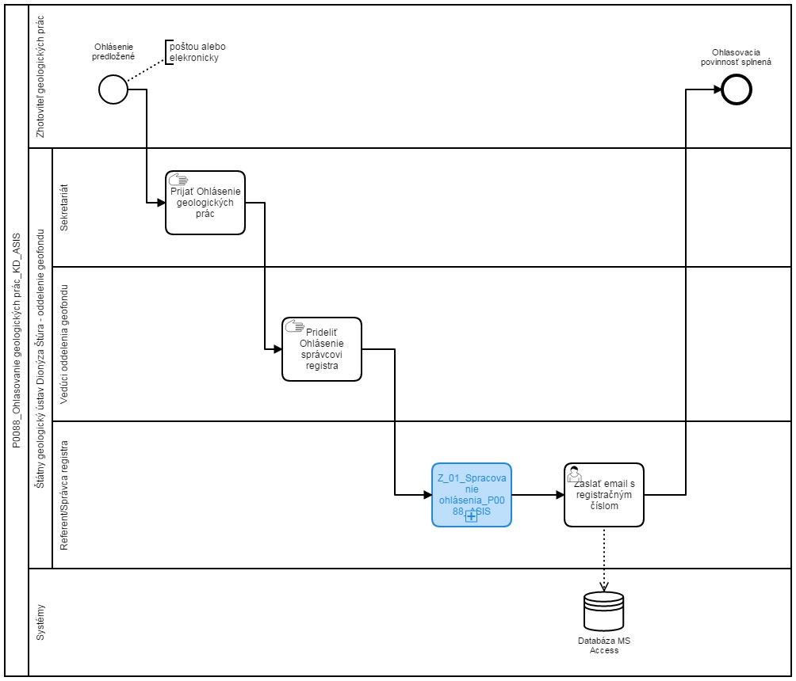
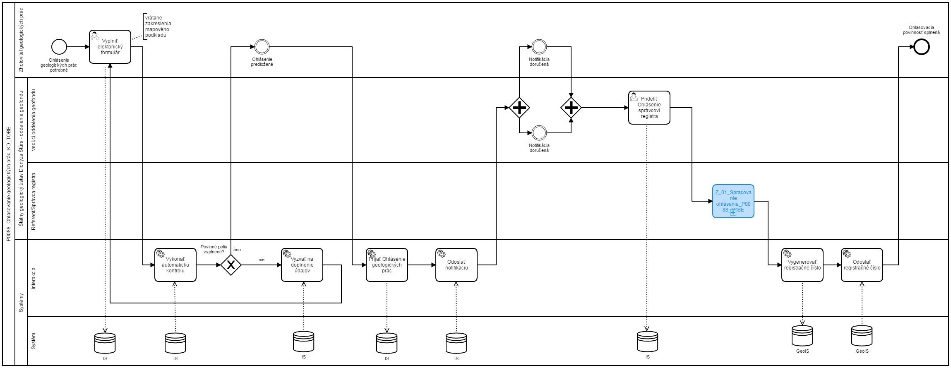
Sem prosím vložte procesnú mapu stavu AS IS a stavu TO BE
napr.
AS IS | TO BE

